MT2
 |  |  | PT.PLN INDONESIA POWER - PLTU JERANJANG 3 x 25 MW |  |  |  |  |  |  | No. Dokumen |  | :
 |  |  | INTEGRATED MANAGEMENT SYSTEM |  |  |  |  |  |  | Revisi |  | : | 0
 |  |  | FORMULIR |  |  |  |  |  |  | Tanggal terbit |  | :
 |  |  | PENGUJIAN DGA |  |  |  |  |  |  | Halaman |  | : | 1 dari 1

 | No. WO
 | Tanggal |  |  | 2026-06-24
 | Lokasi |  |  | Unit 2 PLTU Jeranjang

 | 1. Spesifikasi
 | Name |  |  | TRAFO ESP UNIT 2
 | KKS |  |  | -
 | Manufacture |  |  | Ninas
 | Type |  |  | -

 | 2. Hasil Pengukuran
 | No | Properties |  | Standart | Hasil pengujian |  |  |  |  | Keterangan
 |  |  |  | (ppm) | ESP 1 | ESP 2 | ESP 3 | ESP 4
 |  |  |  |  | 2026-07-08 | 2026-07-08 | 2026-07-08 | 2026-07-08
 | 1 | O2 |  | - | - | -
 | 2 | N2 |  | - | - | -
 | 3 | H2O |  | 30 | 21 | 16 | 15 | 15
 | 4 | CO2 |  | 2500 | 3746 | 4177 | 3886 | 4194
 | 5 | CO |  | 350 | 556 | 596 | 634 | 663
 | 6 | H2 |  | 100 | <5 | <5 | <5 | <5
 | 7 | CH4 |  | 120 | 4 | 3 | 2 | 2
 | 8 | C2H6 |  | 90 | 10 | 9 | 10 | 11
 | 9 | C2H4 |  | 50 | 14 | 14 | 12 | 14
 | 10 | C2H2 |  | 1 | <0,5 | <0,5 | <0,5 | <0,5
 | 11 | TDCG |  | 720 | 590 | 627 | 664 | 695
 | 12 | CONDITION |  | IEEE STD. C57.104-2019 | COND 3 | COND 3 | COND 3 | COND 3
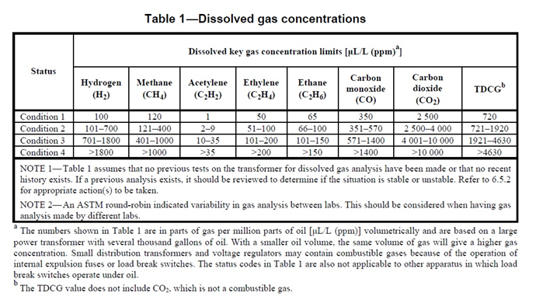

 | Analisa :

Pengambil Sample |  |  |  |  | Penguji |  |  |  | Mengetahui
Tanggal : |  | 2026-06-24 |  |  | Tanggal : | 2026-06-24 |  |  | Tanggal : |  | 2026-06-24
Budiawan |  |  |  |  | Rizki Firmansyah |  |  |  | Slamet Suprianto N

